2.14.
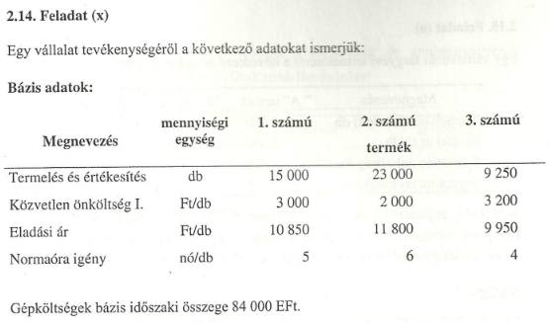
 | 1.sz | 2.sz | 3.sz
Termelés és értékesítés | 15000 | 23000 | 9250 | db
Közvetlen önköltség | 3000 | 2000 | 3200 | Ft/db
Eladási ár | 10850 | 11800 | 9950 | Ft/db
Normaóra igény | 5 | 6 | 4 | nó/db

Gépköltségek bázis időszaki összege |  |  | 84000000 | Ft

Terv készítésére vonatkozó adatok
 | 1.sz | 2.sz | 3.sz
Piaci kereslet | 22000 | 25000 | 15000 | db
Szállítási kötelezettség | 15000 | 18000 | 10000 | db
Kielégíthető piaci kereslet | 7000 | 7000 | 5000
Gépi kapacitás tervidőszaki növekedése |  |  | 20%
Gépköltség reagálási foka |  |  | 0.75
Közvetlen költség növekedés |  |  | 8%
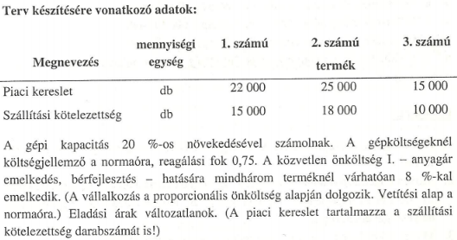
Termékrangsorhoz:
Összes felhasznált tény időszaki normaóra felhasználás: |  |  |  | 250000 | nó

Egy normaórára eső költség: |  |  |  | 336 | Ft/nó
Terv időszak normaórájára eső változógépktg |  |  |  | 252

Eladási ár: | 10850 | 11800 | 9950 | Ft/db
Közvetlen költség: | 3240 | 2160 | 3456 | Ft/db
Gépköltség változó része felosztva: | 1260 | 1512 | 1008 | Ft/db
Fajlagos fedezet: | 6350 | 8128 | 5486 | Ft/db
Relatív fedezet: | 1270 | 1354.6666667 | 1371.5 | Ft/nó
Termékrangsor: | 3 | 2 | 1

Tény időszak gépköltségének változó része: |  |  | 63000000 | Ft
Tény időszak gépköltségének fix része: |  |  | 21000000 | Ft

Tervidőszak gépköltségének fix része: |  |  | 21000000 | Ft
Tervidőszak gépköltségének változó része: |  |  | 75600000 | Ft
Tervidőszak gépköltsége: |  |  | 96600000 | Ft

Tervidőszak normaóra felhasználása: |  |  | 300000 | nó
Lekötött normaóra: |  |  | 223000 | nó
Szabadon felhasználható normaóra: |  |  | 77000 | nó

A szabadon felhasználható normaórát, a fedezet maximalizása érdekében a termékrangsor alapján (1 normaórára eső fedezettermelő képesség alapján) osztjuk fel a piaci lehetőségek maximális kihasználásáig.
 |  |  |  |  |  |  |  |  |  |  | Max.77000
Termék | Piaci lehetőség |  |  |  |  | TR | T | nó igény | Q | Nó felhasználás | Összes felhasznált nó
3.sz.termék | 5000 | db | 20000 | nó |  | 1 | 3.sz | 4 | 5000 | 20000 | 20000
 |  |  |  |  |  | 2 | 2.sz | 6 | 7000 | 42000 | 62000
Fenn maradó normaóra mennyiség: |  |  | 57000 | nó |  | 3 | 1.sz | 5 | 7000 | 35000 | 97000 | 97000>77000; szabadon felhasználható nó = 77000
 |  |  |  |  |  |  | 1.sz | 5 | 3000 | 15000 | 77000
2.sz.termék | 7000 | db | 42000 | nó

Fenn maradó normaóra mennyiség: |  |  | 15000 | nó

1.sz.termék | 7000 | db | 35000 | nó | Ez már több, mint a fennmaradó normaóra mennyiség, így ezt a lehetőséget nem tudjuk kihasználni maximálisan, csak 15000/5 = 3000 db-ig

 | 3000 | db | 15000 | nó
 |  |  |  |  |  |  | Termelt mennyiségek:
Optimális termelési terv | 1.sz.t. | 2.sz.t. | 3.sz.t. |  |  |  |  |  |  | 1.sz.t. | 2.sz.t. | 3.sz.t.
Termelés | 18000 | 25000 | 15000 | db |  |  | Szállítási kötelezettség |  |  | 15000 | 18000 | 10000
Eladási ár | 10850 | 11800 | 9950 | Ft/db |  |  | Kielégíthető piaci kereslet |  |  | 3000 | 7000 | 5000
Árbevétel | 195300000 | 295000000 | 149250000 | Ft |  |  | Összes Q= |  |  | 18000 | 25000 | 15000
Közvetlen költség | 3240 | 2160 | 3456 | Ft/db
Közvetlen költség össz. | 58320000 | 54000000 | 51840000 | Ft
Gépköltség változó rész | 22680000 | 37800000 | 15120000 | Ft | 75600000
Fedezet: | 114300000 | 203200000 | 82290000 | Ft | 399790000
Gépköltség fix rész | 21000000
Nyereség/üzemi fedezet | 378790000

